VKR-Profil

 |  |  | Anlage 8.1.5 | 1/9
 |  | Druckprüfungsprotokoll für Wasserleitungen aus PE nach W4 (März 2013)

Leitfaden RL-02
PE-Druckrohre

VKR-Profil

Der VKR (Verband Kunststoff-Rohre und -Rohrleitungsteile) ist der Repräsentant der schweizerischen Kunststoff-Rohrleitungs- und -Fitting-Industrie und wird von 28 Mitgliedfirmen getragen, die im Rohrleitungsbereich mehr als 1000 Mitarbeiter beschäftigen. Der VKR ist Mitglied des europäischen Verbandes der Kunststoffrohr- und -Fittinghersteller TEPPFA in Brüssel. Im VKR sind Schweizer Hersteller von Kunststoff-Rohren und -Rohrleitungsteilen, Werksvertretungen von ausländischen Herstellern sowie Zulieferanten von Rohstoffen und Maschinen für den Rohrbereich zusammengeschlossen. Die von ihnen gelieferten Produkte werden in den verschiedensten Anwendungsbereichen eingesetzt:

t | Gas-, Wasser- und Trinkwasserversorgung, Bewässerung
t | Hausentwässerung und Kanalisation
t | Drainage- und Sickerleitungen
t | Fussbodenheizungen
t | Kabelschutz und elektrische Leitungen
t | Industrieinstallationen

Ein besonderes Anliegen des VKR und seiner Mitglieder ist die sinnvolle und werkstoffgerechte Anwendung von Kunststoff-Rohrleitungssystemen. Ein erheblicher Teil der Aktivitäten ist deshalb auf dieses Ziel fokussiert. So zählen beispielsweise die Erarbeitung und Herausgabe von Richtlinien und Güteanforderungen sowie die Durchführung von Ausbildungskursen für Kunden unserer Mitgliedfirmen zu den besonders wichtigen Aufgaben.

Die rasante technische Entwicklung und die steigenden Anforderungen an Rohrleitungssysteme verlangen eine ständige Weiterbildung und eine Vertiefung des Wissens. Diese Lücke lässt sich mit unserem Fachkurs

Schweissen und Verlegen
von druckbeanspruchten, erdverlegten Rohren aus PE und PVC

(weitere Infos unter www.vkr.ch)

schliessen. Mit Genugtuung stellen wir fest, dass eine wachsende Anzahl von Gemeinde- und Stadtwerken sowie Ingenieure, die als Planer bzw. Bauleiter tätig sind, die mit einer solchen Ausbildung zusätzlich erworbene Qualifikation zu nutzen verstehen und für die Ausführung Verlegefirmen beiziehen, deren Mitarbeiter im Besitz des Zertifikates (Schweisserausweis) sind. Dieses Vorgehen gibt die Sicherheit, dass die Schweiss- und Verlegearbeiten von sachkundigem Personal ausgeführt werden.

Um die Verlegesicherheit zusätzlich zu optimieren, haben wir für Teilnehmer an unseren Kursen das VKR-Druckprüfungsprotokoll für Wasserleitungen aus PE nach der W4 Teil 3 (Ausgabe März 2013) geschaffen, das unter www.vkr.ch zum Download bereitgestellt ist und bei der Ausführung von Verlegearbeiten verwendet werden kann.

VKR
Verband Kunststoff-Rohre
und -Rohrleitungsteile

Peter Stauffer
Geschäftsführer

Anleitung
 |  |  | Anlage 8.1.5 |  |  | 2/9
 |  | Druckprüfungsprotokoll für Wasserleitungen aus PE nach W4 (März 2013)

Weitere Details sind der W4 Teil 3 zu entnehmen
Die veröffentlichten Informationen sind sorgfältig zusammengestellt, erheben aber keinen Anspruch auf Aktualität, sachliche Korrektheit oder Vollständigkeit. Eine entsprechende Gewähr wird nicht übernommen.
Leitfaden RL-02
PE-Druckrohre

Anleitung

Sehr geehrter Benutzer,
in diesem Verzeichnis finden Sie einige Hinweise zur Benutzung des Druckprüfungsprotokoll. Grundsätzlich sind alle Dateien schreibgeschützt. Dies soll verhindern, dass Sie versehentlich etwas ändern oder löschen und somit die Originaldatei zerstören.

Was finden Sie in dieser Datei?
Druckprüfung PE | VKR-Profil |  |  | Dienstleistungen des VKR
 | Anleitung |  |  | Hinweise für den Benutzer
 | Protokoll-Kontraktionsverfahren |  |  | Vorlage zum Ausfüllen per Hand oder am PC
 | Handaufzeichnung |  |  | Sollkurve, als Ergänzung zu Protokoll
 | Durchführung-Normalverfahren |  |  | Detaillierte Beschreibung des Normalverfahrens
 | Prüfwerte Normalverfahren |  |  | STP-Maximalwerte für Vor- & Hauptprüfung
 | Protokoll-Normalverfahren |  |  | Vorlage zum Ausfüllen per Hand oder am PC
 | zul Wasservolumen Vk |  |  | Berechnungsblatt
 | PE-Abmessungen |  |  | Masstabelle & errechnete Mittelwerte

Protokolle: (Kontraktions- und Normal-Verfahren)
Diese Protokollvorlagen können Sie direkt am PC ausfüllen. Springen Sie zu diesem Zweck mit dem Tabulator direkt auf die gelben Felder, bei denen Eintragungen gemacht werden können. Dabei werden die nötigen Parameter überprüft und andere berechnet (z.B.: abzulassende Wassermenge, Prüfdruck, Druckabfall usw.). Die erforderlichen restlichen Daten müssen während der Druckprüfung vor Ort von Hand eingetragen werden. Natürlich kann das Protokoll auch leer ausgedruckt werden. Dies erfolgt im „schwarz-weiss-Druck".
gelbe Felder = Eingabefelder |  |  | blaue Felder = errechnete Werte
Handaufzeichnung für Kontraktionsverfahren:
Dieses Handprotokoll dient zur Aufzeichnung der Druckablesung, wenn kein Druckschreiber vorhanden ist, sowie als Ergänzung zum Protokoll. Die nötigen Daten werden vom Protokoll direkt auf dieses Handprotokoll übertragen. Achtung, auch auf dem Handprotokoll unterschreiben!
Durchführung Normalverfahren
Das Normalverfahren (für PE nur bei dn > 400mm oder Volumen > 20m3) anzuwenden ist, wird detailliert bzgl. Vorprüfung, Druckabfallprüfung und Hauptprüfung beschrieben. Die wesentlichen Parameter sind im Druckverlauf dargestellt.
Prüfwerte-Normalverfahren:
Diese Übersicht stellt die wichtigen Prüfparameter beim Normalverfahren von PE-Rohrleitungen zusammen und gibt die max. zulässigen Systemprüfdrücke für die unterschiedlichen Rohrserien/ SDR-Stufen an.
zul. Wasservolumen Vzul: (zulässiges max. Wasservolumen Vzul)
Dieses Register ist verknüpft mit dem Protokoll und kann deshalb nicht verändert werden. Es dient zur Berechnung der benötigten Angaben im Protokoll.
Abmessungen von PE-Rohren: (Masstabelle)
Dieses Register ist verknüpft mit dem Protokoll und kann deshalb nicht verändert werden. Es dient zur Berechnung der benötigten Angaben im Protokoll.
Download von der Homepage www.vkr.ch. Das Copyright dieses Protokolls und der dazugehörenden Daten liegt beim VKR.
Ergänzungen und Anregungen nehmen wir jederzeit gerne entgegen.

Aarau, im August 2017 |  |  |  |  | Änderungen: Aug. 17

© Copyright by VKR, Verband Kunststoff-Rohre und –Rohrleitungsteile (08.2017)

Protokoll-Kontraktionsverf.
 |  |  |  |  |  | Anlage 8.1.5 |  |  |  |  |  |  |  | 3/9
 |  |  |  | Druckprüfungsprotokoll für Wasserleitungen aus PE nach W4 (März 2013)

Weitere Details sind der W4 Teil 3 zu entnehmen
Die veröffentlichten Informationen sind sorgfältig zusammengestellt, erheben aber keinen Anspruch auf Aktualität, sachliche Korrektheit oder Vollständigkeit. Eine entsprechende Gewähr wird nicht übernommen.
Leitfaden RL-02
PE-Druckrohre

KONTRAKTIONSVERFAHREN für Wasserleitungen aus PE bis dn 400 mm

Objekt:
Planer:
Rohrverleger:
Prüfstrecke von/bis:

Werkstoffwahl 1 - 4 |  |  |  |  | Werkstoffwahl? |  |  |  |  |  |  | Druckabsenkung |  | bar
Leitungsabschnitt |  |  |  |  |  |  | dn |  | di | PN |  | Länge | Wasservol. DVzul
 |  |  |  |  |  |  |  |  |  |  | bar |  |  | Liter
 |  |  |  |  |  |  |  |  |  |  | bar |  |  | Liter
 |  |  |  |  |  |  |  |  |  |  | bar |  |  | Liter
Leitungsinhalt (gerundet) 0 Liter |  |  |  |  |  |  |  |  |  |  | gesamte Länge der Prüfstrecke: |  |  | Liter

Bestimmung des massgebenden Systembetriebsdruckes MDP:
Systembetriebsdruck DP (ohne Druckstoss) |  |  |  |  |  |  |  |  |  |  |  | DP max. PN -2 bar = |  | bar
Druckstoss berechnet |  |  |  |  | Ja |  | x | Nein, angenommen

höchster Systembetriebsdruck MDPa oder c (inkl. Druckstoss) |  |  |  |  |  |  |  |  |  |  |  | MDPa = |  | bar
für MDP mindestens 10 bar eingeben!

massgebender Systembetriebsdruck MDPa oder c (inkl. Druckstoss) |  |  |  |  |  |  |  |  |  |  |  | min. DP +2 bar |  | bar
(zur Bestimmung des Systemprüfdruck STP)

theoretischer Systemprüfdruck STP (MDPc + 1, bzw. MDPa + 5) |  |  |  |  |  |  |  |  |  |  |  |  |  | bar
theoretischer Systemprüfdruck STP (min. 1.1 x massgeb. MDP) |  |  |  |  |  |  |  |  |  |  |  |  |  | bar
massgebender Systemprüfdruck STP |  |  |  |  |  |  |  |  |  |  |  |  |  | bar

Vorprüfung |  | max. zul. Druckabfall Dp (4) = 0.2 * Prüfdruck STP = |  |  |  |  |  |  |  |  |  |  |  | bar

Hauptprüfung mit Entlüftungskontrolle DVab £ DVzul |  |  |  |  |  |  |  |  |  |  |  | min. Restdruck STP - Dp (5) = |  | bar

gemessene Wassermenge DVab = |  |  |  |  |  |  | Liter |  |  |  |  | zul. Wassermenge DVzul = |  | Liter

 | Druckabfallprüfung (Entlüftungskontrolle) DVab £ DVzul |  |  |  |  |  |  |  |  |  | erfüllt |  | nicht erfüllt

Prüfbeginn/Befüllung (1) |  |  | Zeit |  | Druck |  | bar |  | 10' nach Druckabsenkung (6) |  | Zeit |  | Druck | bar
vor Druckaufbau (1) |  |  | Zeit |  | Druck |  | bar |  | 20' nach Druckabsenkung (6) |  | Zeit |  | Druck | bar
nach Druckaufbau (2) |  |  | Zeit |  | Druck |  | bar |  | 30' nach Druckabsenkung (6) |  | Zeit |  | Druck | bar
nach Druckhaltephase (3) |  |  | Zeit |  | Druck |  | bar |  | 60' (nur bei Verlängerung) (7) |  | Zeit |  | Druck | bar
vor Druckabsenkung |  |  | Zeit |  | Druck |  | bar |  | 90' (nur bei Verlängerung) (7) |  | Zeit |  | Druck | bar
nach Druckabsenkung (5) |  |  | Zeit |  | Druck |  | bar |  | Prüfungsende |  | Zeit |  | Druck | bar

 | Druckprüfung |  |  |  |  |  |  |  |  |  | erfüllt |  | nicht erfüllt

anwesende Personen/Funktion

Ort: |  |  |  |  | Datum: |  |  |  | Unterschrift des Prüfers:

© Copyright by VKR, Verband Kunststoff-Rohre und –Rohrleitungsteile (08.2017)

Handaufzeichnung-Kontr.-verf.
 |  |  |  |  |  |  |  | Anlage 8.1.5 |  |  |  |  |  |  |  |  |  |  |  |  |  |  |  |  |  |  | 4/9
 |  |  |  |  |  |  |  | Druckprüfungsprotokoll für Wasserleitungen aus PE nach W4 (März 2013)

Leitfaden RL-02
PE-Druckrohre

Handaufzeichnung

Objekt:
Planer:
Rohrverleger:
Prüfstrecke von - bis:
Rohrmaterial:
Leitungslänge:
berechnete zulässige Wassermenge: |  |  |  |  |  |  |  |  |  |  |  |  |  |  |  |  |  |  |  |  |  | abgelassene Wassermenge:

21 | bar
20
19
18
17
16
15
14
13
12
11
10
9
8
7
6
0
Std:Min | 0:10:00 | 0:20:00 | 0:30:00 | 0:40:00 | 0:50:00 | 1:00:00 | 1:10:00 | 1:20:00 | 1:30:00 | 1:40:00 | 1:50:00 | 2:00:00 | 2:10:00 | 2:20:00 | 2:30:00 | 2:40:00 | 2:50:00 | 3:00:00 | 3:10:00 | 3:20:00 | 3:30:00 | 3:40:00 | 3:50:00 | 4:00:00 | 4:10:00 | 4:20:00 | 4:30:00

massgebender Prüfdruck STP an der tiefsten Stelle |  |  |  |  |  |  |  |  |  |  |  |  |  | =

max. Druckabfall (20%) |  |  |  |  |  |  |  | bar |  |  |  |  |  | min. Restdruck = |  |  |  |  |  |  |  |  |  |  |  |  | Sollkurve Kontraktionsdruckprüfung
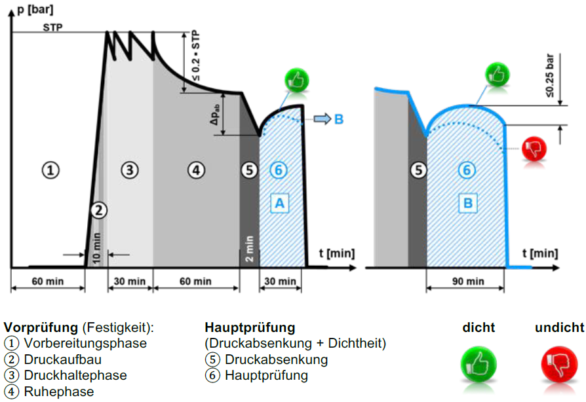

Der Prüfdruck bezieht sich auf eine
Rohrwandtemperatur von 20° C.

Druckabsenkung
PE100/ PE100-RC S5/ SDR11 |  |  |  |  |  |  | = | 3.2 bar
PE100/ PE100-RC S8/ SDR17 |  |  |  |  |  |  | = | 2.0 bar
PE100/ PE100-RC S 3.2/ SDR7.4 |  |  |  |  |  |  | = | ? bar
PE100/ PE100-RC S12.5/ SDR26 |  |  |  |  |  |  | = | ? bar

Druckprüfung bestanden: |  |  |  |  |  |  |  | Ort, Datum, Unterschrift

 | Ja |  |  | Nein

© Copyright by VKR, Verband Kunststoff-Rohre und –Rohrleitungsteile (08.2017)

Durchführung-Normalverfahren
 | Anlage 8.1.5 | 5/9
 | Druckprüfungsprotokoll für Wasserleitungen aus PE nach W4 (März 2013)

Leitfaden RL-02
PE-Druckrohre
 | Durchführung Normalverfahren
Voraussetzungen zur Durchführung
Während gesamter Prüfzeit vor Temperatur-erhöhung/ Sonneneinstrahlung schützen
Temperatur an der Rohraussenwand ≤ 20 °C
Kritische Verbindungsstellen noch nicht zudecken

1. Vorprüfung (Festigkeitsprüfung)
Systemprüfdruck (STP) möglichst schnell aufbringen.
STP während gesamter Prüfzeit durch Nachpumpen konstant halten
Druckschwankung < 1-2 bar

2. Druckabfallprüfung (Entlüftungskontrolle)
Nach ca. 1 Std. soviel Wasser entnehmen bis Druckabfall Δp_{abV} ≥ 0.5 bar.
(bzw. ≥ 1 bar bei kleineren Dimensionen)
Abgelassenes Wasservolumen ΔV_{g} messen.
Max. zul. Volumen ΔV_{zul} errechnen und mit ΔV_{g} vergleichen.

$ΔVg≤ΔVzul$
②
①
$$Vzul=∆pabV∙l∙0.1∙f∙\frac{π∙di2}{4}∙(\frac{1}{KW}+\frac{di}{ER∙s})$$

V_{zul} zulässiges Wasservolumen [ml]
V_{zul} gemessenes Wasservolumen [ml]
Δp_{abV} Druckabsenkung der Vorprüfung [bar]
l Länge des Prüfabschnitts [m]
f Ausgleichsfaktor für unvermeidliche Lufteinschlüsse für Kunststoffrohre = 1.05
d_{i} Innendurchmesser [mm]
K_{w} Kompressionsmodul von Wasser = 2027 N/mm²
E_{R} E-Modul des Rohrwerkstoffs: PE100 = 1200 N/mm² ; PE80 = 800 N/mm² ; PVC = 3000 N/mm²
s Rohrwanddicke [mm]

3. Hauptprüfung (Dichtheitsprüfung)
Nach Vorprüfung: Drucksenkung Δp_{abH} = 2 bar.
Aufgrund Kontraktion stellt sich Druckerhöhung ein.
Während Prüfzeit erreichten Höchstdruck ermitteln
Ab Höchstdruck Druckabfall Δp_{g} messen.
Hauptprüfung bestanden, wenn
$Δpg≤Δpzul$

Δp_{abH} Druckabsenkung der Hauptprüfung [bar]
Δp_{g} gemessener Druckabfall ab Höchstdruck [bar]
Δp_{zul} zulässiger Druckabfall gemäss Tabelle [bar]

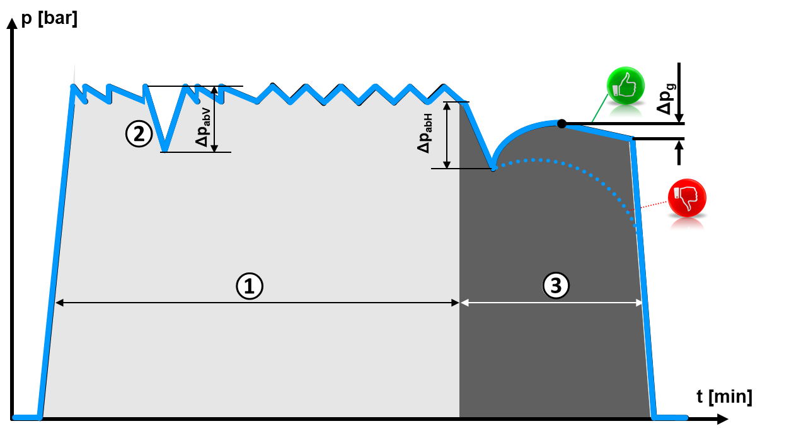
Druck

 |  | Zeit

© Copyright by VKR, Verband Kunststoff-Rohre und –Rohrleitungsteile (08.2017)

Protokoll-Normalverf.
 |  |  |  | Anlage 8.1.5 |  |  |  |  |  |  |  | 7/9
 |  |  | Druckprüfungsprotokoll für Wasserleitungen aus PE nach W4 (März 2013)

Weitere Details sind der W4 Teil 3 zu entnehmen
Die veröffentlichten Informationen sind sorgfältig zusammengestellt, erheben aber keinen Anspruch auf Aktualität, sachliche Korrektheit oder Vollständigkeit. Eine entsprechende Gewähr wird nicht übernommen.
Leitfaden RL-02
PE-Druckrohre

NORMALVERFAHREN für Wasserleitungen aus PE grösser dn 400 mm

Objekt:
Planer:
Rohrverleger:
Prüfstrecke von/bis:

Werkstoffwahl 1 - 4 |  |  | Werkstoffwahl?
Leitungsabschnitt |  |  |  |  | dn |  | di | PN |  | Länge | Wasservol. DVzul
 |  |  |  |  |  |  |  |  | bar |  |  | Liter
 |  |  |  |  |  |  |  |  | bar |  |  | Liter
 |  |  |  |  |  |  |  |  | bar |  |  | Liter
Leitungsinhalt (gerundet) 0 Liter |  |  |  |  |  |  |  |  | gesamte Länge der Prüfstrecke: |  |  | Liter

Bestimmung des massgebenden Systembetriebsdruckes MDP:
Systembetriebsdruck DP (ohne Druckstoss) |  |  |  |  |  |  |  |  |  | DP max. PN -2 bar = |  | bar
Druckstoss berechnet |  |  | Ja |  | x | Nein, angenommen

höchster Systembetriebsdruck MDPa oder c (inkl. Druckstoss) |  |  |  |  |  |  |  |  |  | MDPa = |  | bar
für MDP mindestens 10 bar eingeben!

massgebender Systembetriebsdruck MDPa oder c (inkl. Druckstoss) |  |  |  |  |  |  |  |  |  | min. DP +2 bar |  | bar
(zur Bestimmung des Systemprüfdruck STP)

theoretischer Systemprüfdruck STP (MDPc + 1, bzw. MDPa + 5) |  |  |  |  |  |  |  |  |  |  |  | bar
theoretischer Systemprüfdruck STP (min. 1.1 x massgeb. MDP) |  |  |  |  |  |  |  |  |  |  |  | bar
massgebender Systemprüfdruck STP |  |  |  |  |  |  |  |  |  |  |  | bar

Vorprüfung/ Druckabfallprüfung |  |  |  |  | Prüfdauer |  | 12Std. |  | STP Vorpr. |  |  | bar

Vor Wasserentnahme |  | Zeit | Druck |  | bar |  | Druckabsenkung ΔpabV |  |  |  |  | bar
nach Wasserentnahme |  | Zeit | Druck |  | bar |  | Druckabsenkung nach ca. 1 Std. durchführen

gemessene Wassermenge DVg = |  |  |  |  | Liter |  | Errechnete zul. Wassermenge DVzul = |  |  |  |  | Liter

 | Druckabfallprüfung (Entlüftungskontrolle) DVg £ DVzul |  |  |  |  |  |  |  | erfüllt |  | nicht erfüllt

Hauptprüfung |  | Druckabsenkung ΔpabH = 2 bar |  |  |  |  | Prüfdauer |  | STP Hauptpr. |  |  | bar

Prüfbeginn |  | Zeit | Druck |  | bar
nach 1/3 der Prüfdauer |  | Zeit | Druck |  | bar |  |  |  |  | zulässiger Druckabfall Δpzul |  | bar
nach 2/3 der Prüfdauer |  | Zeit | Druck |  | bar |  |  |  |  | gemessener Druckabfall
Prüfende |  | Zeit | Druck |  | bar |  |  |  |  | zum Höchstdruck Δpg |  | bar

 | Druckprüfung Δpg ≤ Δpzul |  |  |  |  |  |  |  | erfüllt |  | nicht erfüllt

anwesende Personen/Funktion

Ort: |  |  | Datum: |  |  |  | Unterschrift des Prüfers:

© Copyright by VKR, Verband Kunststoff-Rohre und –Rohrleitungsteile (08.2017)

zul Wasservolumen Vzul
 |  |  | Anlage 8.1.5 |  | 8/9
 |  |  | Druckprüfungsprotokoll für Wasserleitungen aus PE nach W4 (März 2013)

 | Leitfaden RL-02
 | PE-Druckrohre

Berechnung des zulässigen max. Wasservolumen DVzul

$$ΔVzul=0.1∙f∙\frac{π∙{di}^{2}∙\text{L}}{4}∙\text{Δ}\text{p}\text{g}∙\left(\frac{1}{Kw}+\frac{di}{ER∙e}\right)$$

DVzul |  | maximal zulässiges Wasservolumen in ml
f |  | Ausgleichsfaktor für unvermeidliche Luftreste (f=1.05)
di |  | Rohrinnendurchmesser in mm
L |  | Länge des Prüfabschnittes in m
Dpg |  | gemessene Druckabsenkung in bar
KW |  | Kompressionsmodul von Wasser = 2027 N/mm2
ER |  | Elastizitätsmodul PE 80 = 800 N/mm2 / PE 100 bzw. PE100-RC = 1200 N/mm2
e |  | Rohr-Wandstärke in mm (inkl. Korrekturfaktor für Toleranzwerte der Wanddicken)

zulässiges max. Wasservolumen DVzul in ml pro Meter Leitungslänge
 | dn | PE 100/ PE100-RC | PE 100/ PE100-RC | PE 80 | PE 80
 | [mm] | S 8, SDR 17 | S 5, SDR 11 | S-5, SDR 11 | S-3.2, SDR 7.4

 | 32 | 1.4 | 1.3 | 1.3 | 1.0
 | 40 | 2.3 | 2.0 | 2.0 | 1.5
 | 50 | 3.6 | 3.1 | 3.1 | 2.4
 | 63 | 5.8 | 5.0 | 5.0 | 3.9
 | 75 | 8.3 | 7.2 | 7.3 | 5.5
 | 90 | 12 | 10 | 10 | 8.1
 | 110 | 18 | 16 | 16 | 12
 | 125 | 24 | 20 | 20 | 16
 | 140 | 30 | 25 | 26 | 20
 | 160 | 39 | 33 | 33 | 26
 | 180 | 49 | 42 | 42 | 33
 | 200 | 61 | 52 | 52 | 40
 | 225 | 77 | 65 | 66 | 51
 | 250 | 96 | 81 | 82 | 63
 | 280 | 120 | 102 | 103 | 79
 | 315 | 152 | 129 | 130 | 100
 | 355 | 193 | 164 | 166 | 127
 | 400 | 246 | 209 | 211 | 161
 | 450 | 315 | 267
 | 500 | 384 | 325
 | 560 | 488 | 415
 | 630 | 616 | 524

Werte für die Druckabsenkung 𝛥pab

 |  | Werkstoff |  | PN | Druckabsenkung
 | 1 | PE100/ PE100-RC S 5/ SDR11 |  | 16 | 3.2
 | 2 | PE100/ PE100-RC S8/ SDR17 |  | 10 | 2
 | 3 | PE 80, Serie 5, PN 12.5 |  | 12.5 | 2.2
 | 4 | PE 80, Serie 3.2, PN 16 |  | 16 | 3.6

 | © Copyright by VKR, Verband Kunststoff-Rohre und –Rohrleitungsteile (08.2017)

